Sheet1
 |  |  | 实验分析报告

实验名称： | 2018-10-08-1 |  |  |  |  |  | 耗时：

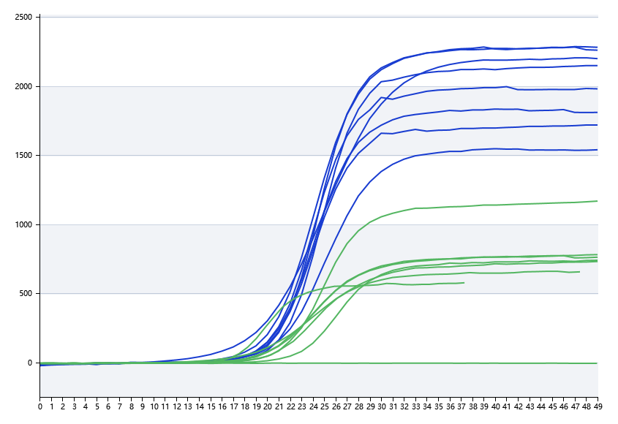
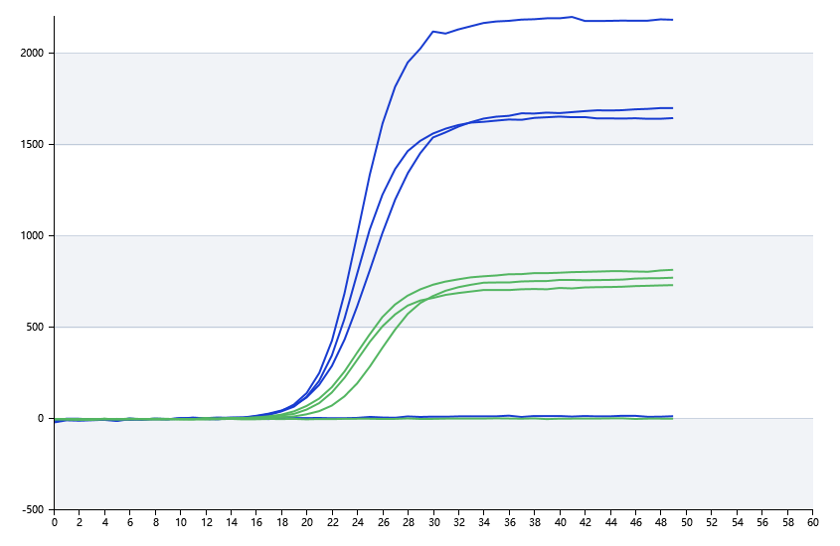

A | 1 | 2 | 3 | 4 | 5 | 6 | 7 | 8
FAM：11 | 16.888608497 | 20.878372356 | 20.689506874 | 20.925299133
HEX：22 | 20.365939185 | 20.721104804 | 17.049654257 | 22.202839214
ROX：33 | 17.030862808 | 17.030862808 | 17.030862808 | 17.030862808
Cy5：44 | 17.030862808 | 17.030862808 | 17.030862808 | 17.030862808

B | 1 | 2 | 3 | 4 | 5 | 6 | 7 | 8
FAM：11 | 0 | 0 | 0 | 0
HEX：22 | 0 | 0 | 0 | 0
ROX：33 | 0 | 0 | 0 | 0
Cy5：44 | 0 | 0 | 0 | 0

 |  |  |  |  |  | 日 期： | 10/8/18

 |  |  |  |  |  | 操 作 人：

